本紙
s | リシテアCareer - 基本設計書

 | 設問マスタ構成ツール |  |  |  |  |  |  |  |  |  |  |  | 適用環境 | ： |  | 日本（日本語）、アジア、中国

 |  | 機能概要
 |  |  | ・ | 調達スキルチェックの設問項目を作成し、昨年度の設問との紐付けを行うためのファイルです。
 |  | 機能詳細
 |  |  | ・ | 指定した年度のスキルチェックの設問内容を読み込み、設問の追加・変更・削除を行います（ラジオボタン、年度指定リストボックスとの設問の取得関係は別紙１を参照）
 |  |  | ・ | 編集した設問と昨年度の設問との紐付けは、別シートに出力した設問の情報をもとに行います。
 |  |  |  | 昨年度の設問は、登録先・編集先の年度を基準（選択した年度の前年）にして取得します。
 |  |  | ・ | 編集内容のエラーチェックを行い、チェック結果を「チェック結果」シートにエラー発生セル・エラー内容を出力します。
 |  |  | ・ | アジア、中国環境では、使用言語ごとに設問を定義します（アジア環境の場合、英語・ベトナム語・インドネシア語・タイ語、中国環境の場合、簡体字・繁体字・英語）。
 |  | 前提事項
 |  |  | ・ | 設問を作成する対象年度シートには、設問のカテゴリのマスタが事前に登録済みであることとします。
 |  |  | ・ | 1つのカテゴリに対して、1つ以上20以下の設問が作成されることとします。
 |  |  |  | 1つも作成されない、または20を超える設問を作成した場合には、「チェック結果」シートに設問の作成数に関するメッセージを出力します。
 |  |  | ・ | 入力シートに作成した順に画面に表示します。 このため、カテゴリを混在させて作成することはできません。
 |  |  | ・ | 昨年度の設問の紐付けにおいて、以下の整合性チェックは行いません。
 |  |  |  |  | 複数の設問に同一の設問を紐付ける
 |  |  |  |  | 異なるカテゴリの設問を紐付ける

 | 設問マスタ構成ツール

 |  | 【別紙】設問マスタ構成ツール.xlsx を参照

 | 画面イメージ

 |  | ＜マクロボタンイメージ＞
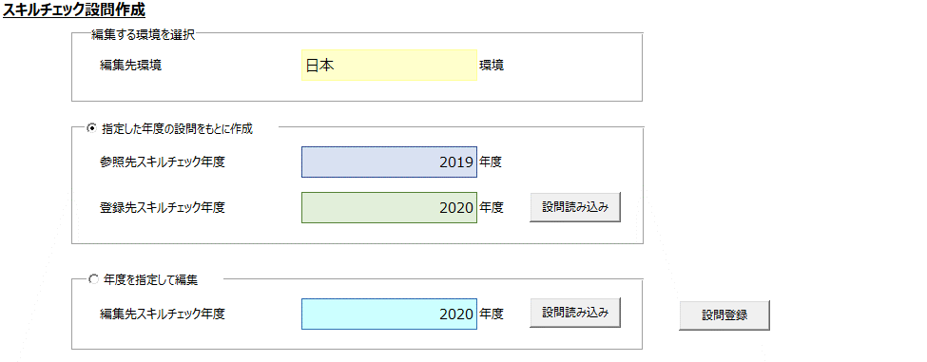

 | エラーチェック ・ アラート

 |  | イベント名 |  |  |  | チェック概要 |  |  | チェック項目 |  | チェック内容 |  | 種類 |  | メッセージ
 |  | 「設問読み込み」（共通） |  |  |  | 未入力チェック |  |  | 接続文字列 |  | 接続文字列が入力されていること |  | Alert |  | 「接続文字列を入力してください。」
 |  | 「設問登録」
 |  | ボタン押下 |  |  |  |  |  |  | ユーザ名 |  | ユーザ名が入力されていること |  | Alert |  | 「ユーザ名を入力してください。」

 |  |  |  |  |  |  |  |  | パスワード |  | パスワードが入力されていること |  | Alert |  | 「パスワードを入力してください。」

 |  | 「設問読み込み」ボタン押下 |  |  |  | 未入力チェック |  |  | 参照先スキルチェック年度 |  | 参照先スキルチェック年度が選択されていること |  | Alert |  | 「参照先スキルチェック年度を選択してください。」
 |  | （「指定した年度の設問をもとに作成」
 |  | ラジオボタン選択時） |  |  |  |  |  |  | 登録先スキルチェック年度 |  | 登録先スキルチェック年度が選択されていること |  | Alert |  | 「登録先スキルチェック年度を選択してください。」

 |  |  |  |  |  | 登録先のカテゴリ存在チェック |  |  | - |  | 登録先の年度にカテゴリが登録済みであること |  | Alert |  | 「登録先の年度にカテゴリが登録されていません。」

 |  |  |  |  |  | 参照先の設問存在チェック |  |  | - |  | 参照先の設問が1件以上存在すること |  | Alert |  | 「参照先の年度の設問が存在しません。」

 |  | 「設問読み込み」ボタン押下 |  |  |  | 未入力チェック |  |  | 編集先スキルチェック年度 |  | 編集先スキルチェック年度が選択されていること |  | Alert |  | 「編集先スキルチェック年度を選択してください。」
 |  | （「年度を指定して編集」
 |  | ラジオボタン選択時） |  |  |  | 編集先の設問存在チェック |  |  | - |  | 編集先の設問が1件以上存在すること |  | Alert |  | 「編集先の設問が存在しません。」

 |  | 「設問登録」ボタン押下 |  |  |  | 未入力チェック |  |  | 登録先スキルチェック年度 |  | 登録先スキルチェック年度が選択されていること |  | Alert |  | 「登録先スキルチェック年度を選択してください。」
 |  | （「指定した年度の設問をもとに作成」
 |  | ラジオボタン選択時）

 |  | 「設問登録」ボタン押下 |  |  |  | 未入力チェック |  |  | 編集先スキルチェック年度 |  | 編集先スキルチェック年度が選択されていること |  | Alert |  | 「編集先スキルチェック年度を選択してください。」
 |  | （「年度を指定して編集」
 |  | ラジオボタン選択時）

 |  | 「設問登録」ボタン押下 |  |  |  | 登録確認 |  |  | - |  | - |  | Confirm |  | 「設問の登録処理を開始します。よろしいですか。」

 |  |  |  |  |  | 年度の整合性チェック |  |  | 登録先・編集先スキルチェック年度 |  | 登録先・編集先の年度が入力シートのカテゴリの |  | Alert |  | 「登録先・編集先の年度がカテゴリの年度と一致しません。」
 |  |  |  |  |  |  |  |  | カテゴリ |  | 年度と一致していること

 |  |  |  |  |  | 設問作成上限チェック |  |  | カテゴリ |  | 同一のカテゴリでの設問数が20以内であること |  | Alert |  | 「同一のカテゴリでは、20を超えて設問は作成できません。{0}」
 |  |  |  |  |  |  |  |  | 設問（タイトル） |  |  |  |  |  | {0}：カテゴリ名称

 |  |  |  |  |  | 設問作成下限チェック |  |  | カテゴリ |  | 同一のカテゴリで設問が１問以上 |  | Alert |  | 「{0}には、設問を１問以上作成してください。」
 |  |  |  |  |  |  |  |  | 設問（タイトル） |  | 作成されていること |  |  |  | {0}：カテゴリ名称

 |  |  |  |  |  | カテゴリ混在チェック |  |  | カテゴリ |  | カテゴリが混在して設定されていないこと |  | Alert |  | 「{0}が、連続して設定されていません。」
 |  |  |  |  |  |  |  |  |  |  |  |  |  |  | {0}：カテゴリ名称

 |  |  |  |  |  | 未入力チェック |  |  | カテゴリ |  | 左記の項目が未入力でないこと |  | Alert |  | 「{0}が未入力です。」
 |  |  |  |  |  |  |  |  | 設問（タイトル） |  |  |  |  |  | {0}：項目名
 |  |  |  |  |  |  |  |  | タイトル（インデックス用）
 |  |  |  |  |  |  |  |  | 設問（詳細）
 |  |  |  |  |  |  |  |  | レベル１～５

 |  |  |  |  |  | 文字数チェック |  |  | 設問（タイトル） |  | バイト換算で4000バイト以内であること |  | Alert |  | 「{0}は、4000バイト以内で入力してください。」
 |  |  |  |  |  |  |  |  | 設問（詳細） |  |  |  |  |  | {0}：項目名
 |  |  |  |  |  |  |  |  | タイトル（インデックス用） |  |  |  |  |  | ※レベル１～５の改行は、タグ"<br>"に変換の上で計算
 |  |  |  |  |  |  |  |  | レベル１～５

 |  |  |  |  |  | 改行チェック |  |  | 設問（タイトル） |  | 改行文字が使用されていないこと |  | Alert |  | 「{0}に改行文字は使用できません。」
 |  |  |  |  |  |  |  |  | タイトル（インデックス用） |  |  |  |  |  | {0}：項目名
 |  |  |  |  |  |  |  |  | 設問（詳細）

 | イベント

 |  | イベント名 |  |  |  |  |  | 処理条件 |  | 内容 |  |  |  |  |  |  | 備考
 |  | 「指定した年度の設問をもとに作成」 |  |  |  |  |  | - |  | 「指定した年度の設問をもとに作成」の「設問読み込み」ボタンを活性化する。 |  |  |  |  |  |  | -
 |  | ラジオボタン押下 |  |  |  |  |  |  |  | 「年度を指定して編集」の「設問読み込み」ボタンを非活性化する。

 |  | 「年度を指定して編集」ラジオボタン押下 |  |  |  |  |  | - |  | 「指定した年度の設問をもとに作成」の「設問読み込み」ボタンを非活性化する。 |  |  |  |  |  |  | -
 |  |  |  |  |  |  |  |  |  | 「年度を指定して編集」の「設問読み込み」ボタンを活性化する。

 |  | 「設問読み込み」 |  |  |  |  |  | データベースとの接続に失敗した場合 |  | メッセージを表示し、処理を終了する。 |  |  |  |  |  |  | -
 |  | 「設問登録」 |  |  |  |  |  |  |  | 「データベースとの接続に失敗しました。」
 |  | ボタン押下

 |  | 「設問登録」ボタン押下 |  |  |  |  |  | 設問の登録が正常終了した場合 |  | メッセージを表示する。 |  |  |  |  |  |  | -
 |  |  |  |  |  |  |  |  |  | 「設問の登録が正常終了しました。」

 |  |  |  |  |  |  |  | 登録時のチェック処理がエラーありの場合 |  | メッセージを表示し、登録処理を終了する。 |  |  |  |  |  |  | -
 |  |  |  |  |  |  |  |  |  | 「入力データにエラーがあります。チェック結果シートを確認してください。」

 |  |  |  |  |  |  |  | 登録処理が異常終了した場合 |  | メッセージを表示し、登録処理を終了する。 |  |  |  |  |  |  | -
 |  |  |  |  |  |  |  |  |  | 「設問の登録が異常終了しました。」

 | 遷移

 |  | 動作 |  |  |  |  | 遷移先 |  |  |  |  | 備考
 |  | - |  |  |  |  | - |  |  |  |  | -

